Inhoudsopgave
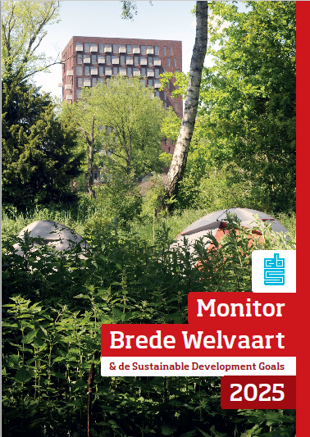
Toelichting
Dit bestand bevat cijfers en toelichting op de begrippen gebruikt bij de Verdeling van brede welvaart over bevolkingsgroepen in de Monitor Brede Welvaart & de Sustainable Development Goals 2025.
De tabellen in dit bestand behoren bij de Monitor Brede Welvaart & Sustainable Development Goals 2025. In deze publicatie beschrijft het CBS hoe de welvaart in de brede zin van het woord zich in Nederland ontwikkelt. De monitor beschrijft zowel economische als ecologische en sociaal-maatschappelijke aspecten van welvaart. In deze tabellen zijn de gebruikte datareeksen met bijbehorende metadata opgenomen.
Verdeling van brede welvaart in Nederland 'hier en nu' over bevolkingsgroepen.
Op verzoek van het kabinet maakt het CBS sinds 2018 jaarlijks een Monitor Brede Welvaart, in vervolg op de aanbevelingen van de Tijdelijke Kamercommissie Breed Welvaartsbegrip (Commissie Grashoff) uit 2016. Conform de aanbevelingen In het rapport “Welvaart in Kaart” van deze commissie baseert het CBS de monitoring van brede welvaart op de Recommendations on Measuring Sustainable Development van de Conference of European Statisticians (CES). Dit internationale meetsysteem was eveneens de basis van de eerdere Monitor Duurzaam Nederland van het CBS in samenwerking met de planbureaus. Vanaf de editie van 2019 is de rapportage over de Sustainable Development Goals, de duurzame ontwikkelingsagenda van de Verenigde Naties tot 2030, in deze publicatie geïntegreerd.

De Monitor Brede Welvaart & Sustainable Development Goals 2025 verschijnt op 21 mei 2025, Verantwoordingsdag, en wordt door de minister van Economische Zaken en Klimaat samen met een kabinetsreactie naar het parlement gestuurd. De publicatie wordt behandeld tijdens het Verantwoordingsdebat in de Tweede Kamer.
Link naar MBW 2025

Inhoudsopgave
Tabel 1. Subjectief welzijn
Tabel 2. Materiële welvaart
Tabel 3. Gezondheid
Tabel 4. Arbeid en vrije tijd
Tabel 5. Wonen
Tabel 6. Samenleving
Tabel 7. Veiligheid
Tabel 8. Milieu
Begrippen

